トップページ
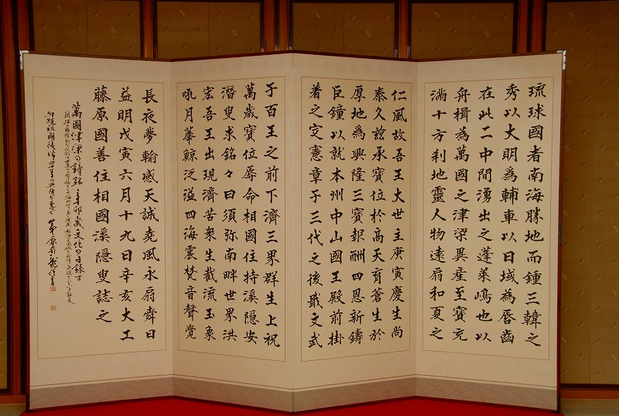
日本の書道美術館 Handwriting of Japan
日本書道概要 |  |  | 書道美術館紹介 | 主な所蔵品 | ご利用案内
ホーム | > | 書道美術館案内
代表作品写真

○トピックス
xxxxxxxxxxxxxxxx
xxxxxxxxxxxxxxxx
xxxxxxxxxxxxxxxx
xxxxxxxxxxxxxxxx

電話 03-3965-2611 FAX 03-3965-2078 Copyright 2024 日本の書道美術館 All rights reserved

